Sheet1
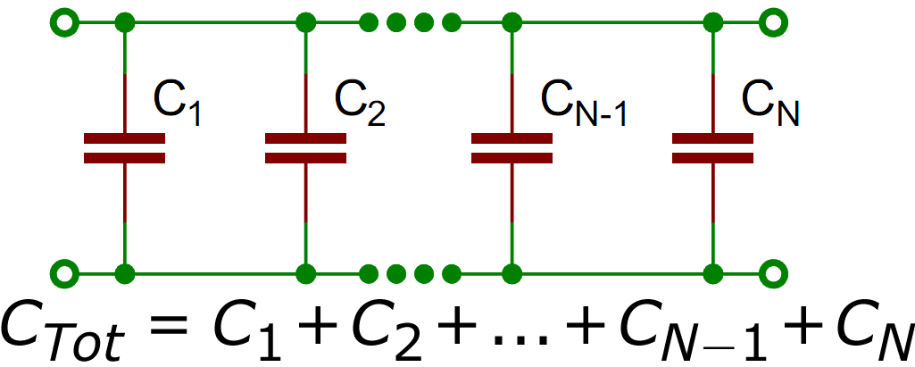
ბრტყელი კონდენსატორები და დიელექტრიკის დიელექტრიკული შეღწევადობა ამოცანა N SD-1

მონაცემები |  | ჰაერი |  |  | დიელექტრიკი
დიელექტრიკის სისქე | 4.5 მმ | d (მმ) | C (nF) | 𝜀 | d (მმ) | C (nF) | ε
მულტიმეტრის ფონი | 0.004 nf | 1 | 0.256 | 1178005187.9 | 5.5 | 0.134 | 3391366497.9
ფირფიტeბის ფართობი | 81π | 5 | 0.047 | 1081371949.8 | 10.5 | 0.043 | 2077614618.4
$$C= \frac{ε_{0}Sε}{d}$$
 |  | 10 | 0.028 | 1288443174.2 | 15.5 | 0.027 | 1925762387.2
$ε_{0}=$8.854*10⁻¹² F/m
 |  | 15 | 0.021 | 1449498571 | 20.5 | 0.020 | 1886648933.7
 |  | 20 | 0.017 | 1564538140.1 | 25.5 | 0.017 | 1994786128.7
 |  | 25 | 0.015 | 1725593536.9 | 30.5 | 0.014 | 1964875840.7
 |  | 30 | 0.013 | 1794617278.4
ტევადობის(C) დამოკიდებულება მანძილზე(d)

